Dashboard
BLOCK 550

 | VERSION | 1.0.0

Chuyên Đề Phát Triển Web 1

Evidance
data1.

data2.

data3.
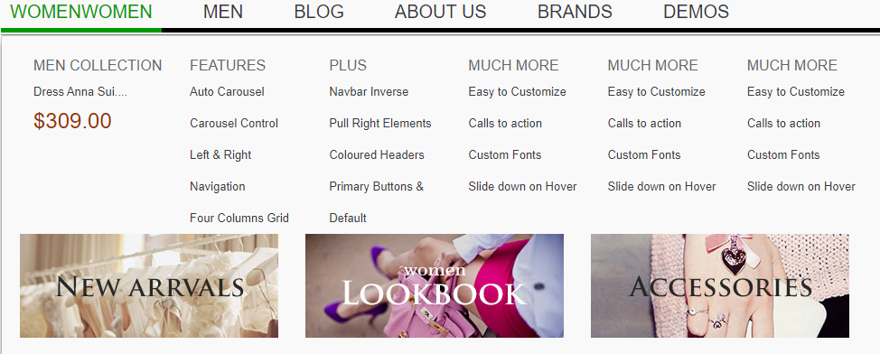

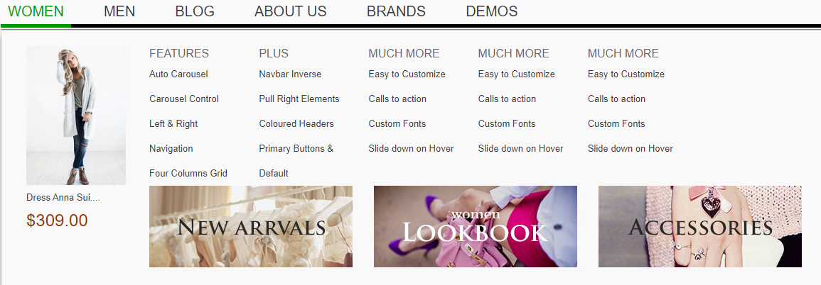
data4.

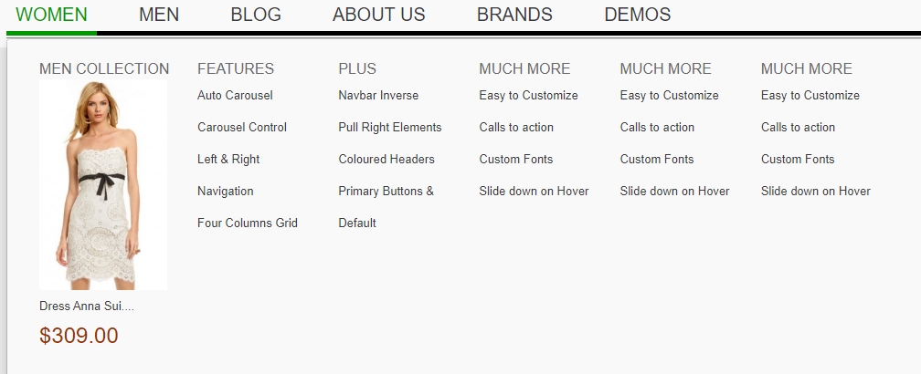

data5.

data6.
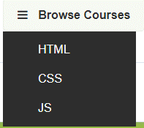

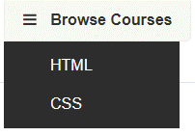

data7.

data8.
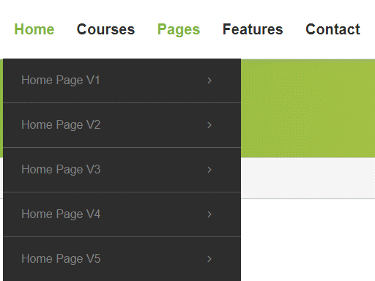

data9.

data10.

data11.

data12.

